Câu 03
BẢNG CHI TIẾT THÔNG TIN KHÁCH HÀNG CỦA 1 KHÁCH SẠN
STT | Họ tên | Mã số | Ngày đến | Ngày đi | Tiền ăn | tiền phòng | Tổng cộng | Danh sách Mã số
1 | Trần Hoài Nam |  | 05-Mar-2023 | 16-Mar-2023 |  |  |  | L1A-F3
2 | Nguyễn Minh Thy |  | 06-Mar-2023 | 20-Mar-2023 |  |  |  | L2A-F1
3 | Nguyễn Thị An |  | 10-Mar-2023 | 30-Mar-2023 |  |  |  | L1A-F2
4 | Huỳnh Thanh Bảo |  | 23-Mar-2023 | 01-Apr-2023 |  |  |  | L1B-F3
5 | Trần Đình Phúc |  | 17-Mar-2023 | 30-Apr-2023 |  |  |  | L2B-F2
6 | Phan Hữu Phúc |  | 22-Mar-2023 | 27-Mar-2023 |  |  |  | L2B-F3
7 | Hà Bảo Ca |  | 30-Mar-2023 | 21-Apr-2023 |  |  |  | L1B-F1
8 | Phạm MinhThành |  | 03-Apr-2023 | 21-Apr-2023 |  |  |  | L1B-F2
9 | Lê Quốc Sư |  | 05-Apr-2023 | 12-May-2023
10 | Bùi Thế Sự |  | 12-Apr-2023 | 27-Apr-2023

Yêu cầu:
 | Thiết lập định dạng Data Validation để cho phép nhập Mã số bằng danh sách sổ xuống như hình

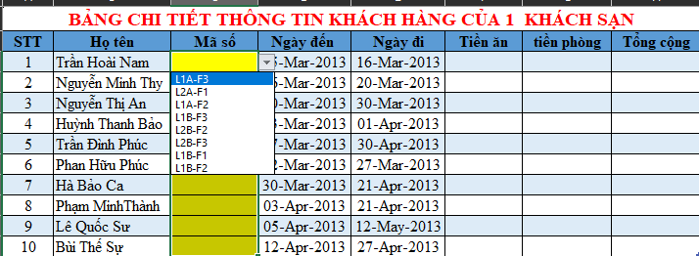
 | danh sách chọn được chọn từ vùng dữ liệu (O3:O9)

Câu 10
Biểu đồ thể hiện số tổng thu nhập theo loại phòng
BẢNG CHI TIẾT THÔNG TIN KHÁCH HÀNG CỦA 1 KHÁCH SẠN
STT | Họ tên | Mã số | Ngày đến | Ngày đi | Tiền ăn | tiền phòng | tiền giảm | Tổng cộng
1 | Trần Hoài Nam | L1A-F3 | 05-Mar-2023 | 16-Mar-2023 | 550,000 | 440,000 | - | 990,000
2 | Nguyễn Minh Thy | L2A-F1 | 06-Mar-2023 | 20-Mar-2023 | 280,000 | 420,000 | - | 700,000
3 | Nguyễn Thị An | L1A-F2 | 10-Mar-2023 | 30-Mar-2023 | 600,000 | 790,000 | 39,500 | 1,350,500
4 | Huỳnh Thanh Bảo | L2A-F1 | 23-Mar-2023 | 01-Apr-2023 | 180,000 | 282,000 | - | 462,000
5 | Trần Đình Phúc | L1B-F3 | 17-Mar-2023 | 30-Apr-2023 | 2,200,000 | 1,580,000 | - | 3,780,000
6 | Phan Hữu Phúc | L2B-F2 | 22-Mar-2023 | 27-Mar-2023 | 150,000 | 150,000 | - | 300,000
7 | Hà Bảo Ca | L1A-F3 | 30-Mar-2023 | 21-Apr-2023 | 1,100,000 | 825,000 | - | 1,925,000
8 | Phạm MinhThành | L2B-F3 | 03-Apr-2023 | 21-Apr-2023 | 900,000 | 500,000 | - | 1,400,000
9 | Lê Quốc Sư | L1B-F1 | 05-Apr-2023 | 12-May-2023 | 740,000 | 1,330,000 | - | 2,070,000
10 | Bùi Thế Sự | L1B-F2 | 12-Apr-2023 | 27-Apr-2023 | 450,000 | 540,000 | 27,000 | 963,000

 | BIỂU GIÁ PHÒNG |  |  |  | BIỂU GIÁ KHẨU PHẦN ĂN
 | Loại phòng | ĐGT | ĐGN |  | Mã phần ăn | F1 | F2 | F3
 | L1A | 260,000 | 45,000 |  | Đơn giá | 20,000 | 30,000 | 50,000
 | L1B | 250,000 | 40,000
 | L2A | 210,000 | 36,000
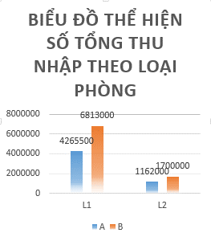
 | L2B | 190,000 | 30,000

 | BẢNG THỐNG KÊ
 | Loại phòng | A | B
 | L1 | 4,265,500 | 6,813,000
 | L2 | 1,162,000 | 1,700,000

Yêu cầu:
Vẽ biểu đồ theo mẫu bên phải để thể hiện dữ liệu trong "BẢNG THỐNG KÊ"

